Накладная-№3
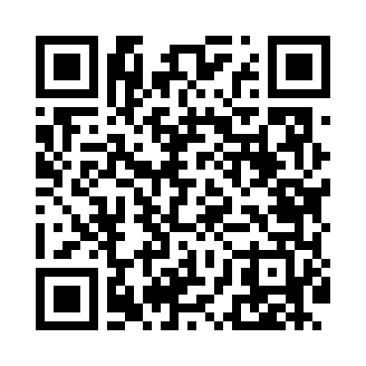
Номер товарно-транспортной накладной: |  |  | Торговый представитель: Kamol aka
Поставщик: Toshkent falcon fly 2 |  |  | Телефон торгового представителя: +998979626299
Дата отгрузки: 07.12.2025 |  |  | Контрагент: """" Klient
Дата консигнации: |  |  | Адрес:
Доставщик: |  |  | Телефон:
Телефон доставщика:
Время заказа: 07.12.2025 15:32:09
№ | Штрих-код | Название товаров (работ,услуг) | Количество | Количество в кейсе | Цена | Сумма
 |  |  | 98 |  |  | 169.2
1 | 6292025067784 | Пластмас пиёла 11x11x5 см DB-67-78 | 12 | 12 шт. | 0.80 | 9.60
2 | 6902011050316 | Пластмасса ликоп 20x20x5 см DB-67-66 | 10 | 10 шт. | 2.10 | 21
3 | 6292025067777 | Пластмасса пиёла 15x15x7 см DB-67-77 | 10 | 10 шт. | 1.60 | 16
4 | 6905385390279 | Пластиковая салатница YST046, 25×25 см, XP-39 -27 | 2 | 2 шт. | 3.60 | 7.20
5 | 6915646559390 | Пластмасса ликоб 5.6" A363 14.2x14.2x5.4cm DB -59-39 | 10 | 10 шт. | 1 | 10
6 | 6915641604019 | Пластмасса ликоб 36x16.5x2 см DB-59-35 | 6 | 6 шт. | 3 | 18
7 | 6915641742940 | Пластмасса салатница D174294 24x18.5x4 см DB- 59-32 | 6 | 6 шт. | 1.70 | 10.20
8 | 6915641655110 | Пластмасса салатница 27.5x15x3 см DB-59-34 | 6 | 6 шт. | 1.90 | 11.40
9 | 6915646512043 | Соус учун махсус идиш D176042 10.5x8.7x6.1 sm DB-59-26 | 10 | 10 шт. | 0.70 | 7
10 | 6915646504062 | Соус учун махсус идиш A165005 12.5x10.4x5.4 s m DB-59-28 | 10 | 10 шт. | 0.60 | 6
11 | 6805019698712 | Коврики напольные для ванной комнаты 45*75 DB -98-71 | 2 | 2 шт. | 4.50 | 9
12 | 6805019698705 | Коврики напольные для ванной комнаты 45*75 DB -98-70 | 2 | 2 шт. | 4.50 | 9
13 | 6905621392388 | Металл қошиқ DB-92-38 | 6 | 6 шт. | 2.90 | 17.40
14 | 6905621392395 | Металл санчқи DB-92-39 | 6 | 6 шт. | 2.90 | 17.40
Итого: 169.2$|->UZS: 2,115,000.00

